İçindekiler
T.C. ENERJİ VE TABİİ KAYNAKLAR BAKANLIĞI
ENERJİ İŞLERİ GENEL MÜDÜRLÜĞÜ
ENERJİ İSTATİSTİKLERİ DAİRESİ BAŞKANLIĞI

 | ENERJİ İSTATİSTİK BÜLTENİ
 | SAYI: 373 / 2020 -03.HAFTA

 | İÇİNDEKİLER

 | Özet
 | Tep Özeti
 | Akaryakıt
5
Hazırlayanlar: Mehmet AKBAŞ İrtibat: 0312 212 64 20 /7608 E-mail: makbas@enerji.gov.tr
Enerji İstatistikleri Daire Başkanlığı yayınıdır.

Haftalık veriler, günlük geçici verilerden oluşmaktadır.
Aylık ve yıllık hesaplamalar için günlük verilerin toplanması ile oluşturulan yılık veriler ile kurumlar tarafından yayınlanan yılık veriler arasında büyük farklar oluşturabilmektedir.

Özet
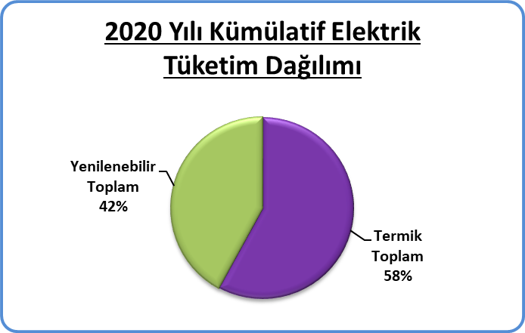
Piyasa Özet / Orijinal Birimler
Kaynak: Elektrik, Doğalgaz Kömür Raporları |  | Ana Sayfa

 |  |  | 2020-01-12 | 2020-01-13 | 2020-01-14 | 2020-01-15 | 2020-01-16 | 2020-01-17 | 2020-01-18 | 2020-01-19 | Ortalama
Elektrik | MWh |  |  | 857,635 | 879,054 | 879,689 | 885,486 | 892,315 | 840,079 | 750,260 | 854,931
Doğalgaz (Toplam) | 1000* Stdm3 |  |  | 225,904 | 236,677 | 227,288 | 223,238 | 218,473 | 212,008 | 199,486 | 220,439
*Doğalgaz (Elektrik) | 1000* Stdm3 |  |  | 46,236 | 49,126 | 46,368 | 37,767 | 36,736 | 34,952 | 26,331 | 39,645
Linyit | ton |  |  | 38,856 | 39,132 | 31,411 | 31,282 | 32,119 | 28,656 | 25,986 | 32,492
Motorin Türleri | litre |  | 35,503,667 | 48,525,717 | 47,875,428 | 49,495,234 | 50,363,766 | 50,592,562 | 14,815,588 | - | 42,453,137
Benzin Türleri | litre |  | 7,567,329 | 6,714,583 | 5,971,183 | 6,991,140 | 6,919,381 | 7,826,418 | 2,139,370 | - | 6,304,201

* Hesaplama tüm elektrik santrallerini kapsamamaktadır.

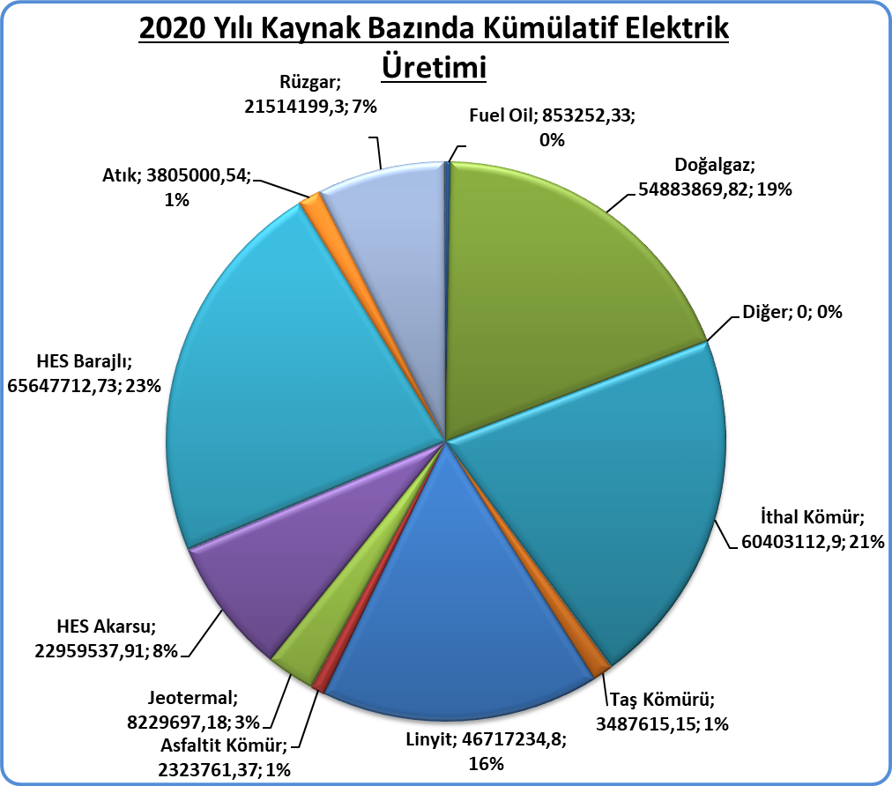
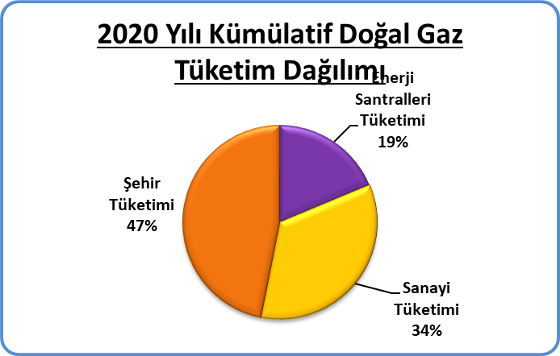
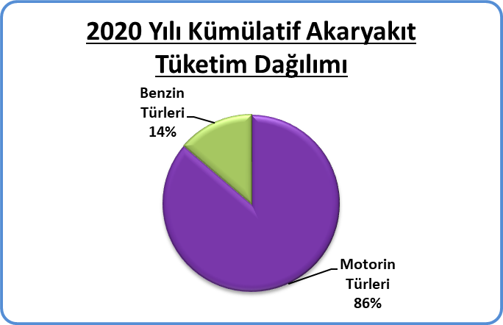
Kümülatif Tablolar

Tep Özeti
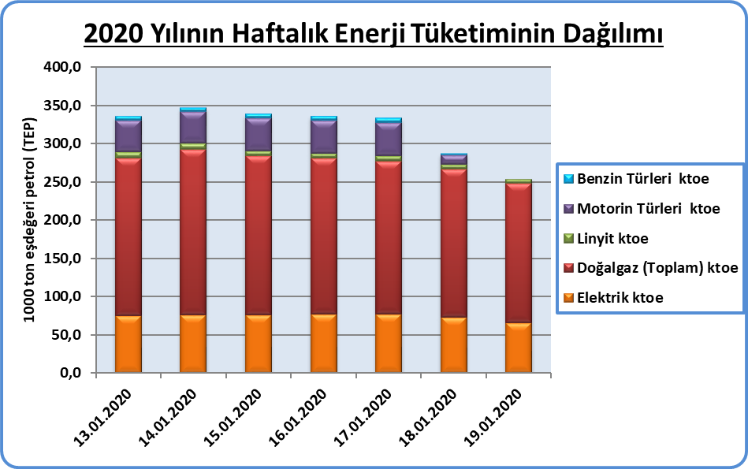
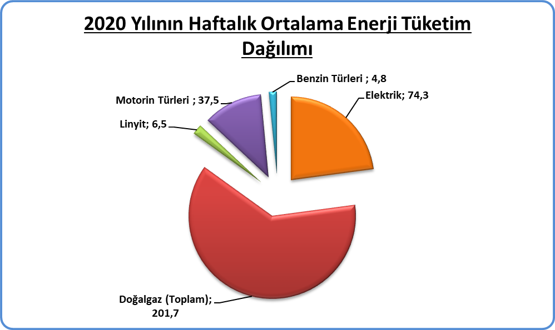
Piyasa Özet / ktoe
Kaynak: Elektrik, Doğalgaz Kömür Raporları | ktoe | Ana Sayfa

 |  | 2020-01-13 | 2020-01-14 | 2020-01-15 | 2020-01-16 | 2020-01-17 | 2020-01-18 | 2020-01-19 | Ortalama
Elektrik | ktoe | 74.6 | 76.3 | 76.3 | 76.8 | 77.5 | 73.0 | 65.5 | 74.3
Doğalgaz (Toplam) | ktoe | 206.7 | 216.5 | 207.9 | 204.2 | 199.9 | 194.0 | 182.5 | 201.7
Linyit | ktoe | 7.8 | 7.8 | 6.3 | 6.3 | 6.4 | 5.7 | 5.2 | 6.5
Motorin Türleri | ktoe | 41.7 | 41.2 | 42.6 | 43.3 | 43.5 | 12.7 | - | 37.5
Benzin Türleri | ktoe | 5.3 | 4.7 | 5.5 | 5.4 | 6.1 | 1.7 | - | 4.8
Toplam | ktoe | 336.0 | 346.5 | 338.5 | 336.1 | 333.4 | 287.1 | 253.2 | 318.7

Not: Doğalgaz, Linyit, Taş Kömürü tüketimlerine Elektrik Üretimi için kullanılan kaynaklar dahildir.

Akaryakıt
Raporun Adı: | İl Bazında Akaryakıt Tüketimi
Hazırlayan: | Enerji İstatistikleri Dairesi Başkanlığı
Kaynak: | EPDK | Ana Sayfa

 | Birim | 2020-01-13 | 2020-01-14 | 2020-01-15 | 2020-01-16 | 2020-01-17 | 2020-01-18 | 2020-01-19 | Toplam | 2019 Kümülatif | %
Motorin Türleri | litre | 48,525,780 | 47,867,615 | 49,481,295 | 49,959,917 | 50,509,651 | 42,526,937 | 0 | 288,871,196 | 48,145,199 | 86.3%
Benzin Türleri | litre | 6,714,583 | 5,971,516 | 6,989,462 | 6,919,549 | 7,825,331 | 6,628,871 | 0 | 41,049,311 | 6,841,552 | 13.7%
2020 Yılının Haftalık Akaryakıt Tüketimi

* EPDK'dan günlük olarak gelen akaryakıt verileri ham verilerdir. Söz konusu veriler herhangi bir işlemden geçmediği için gerçek veriyi yansıtmayabilir.

